Drop Down 자동 생성 방법
Drop Down 예시
Drop Down 만들기 Guide !

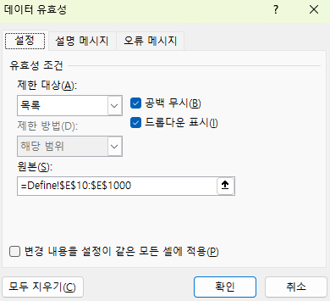
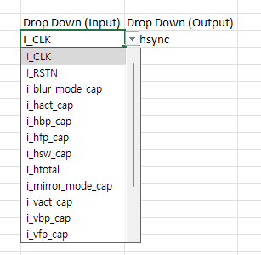
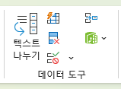
Drop Down (Input) | Drop Down (Output)
I_CLK | o_hsync
I_CLK | o_vsync
I_CLK | o_hsync
I_CLK | o_hsync

$표시 필수! (칸고정)

Define Sheet Input / Output 에
저장된 내용을 자동으로 DropDown List 생성!

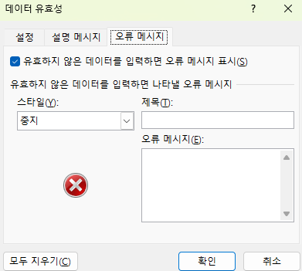

만약 특정 Port의 Bit만 사용해야 한다면
ex) i_data[3:0] , i_data[1] ...
위의 오류메세지 해제를 해야합니다.

